USDJPY
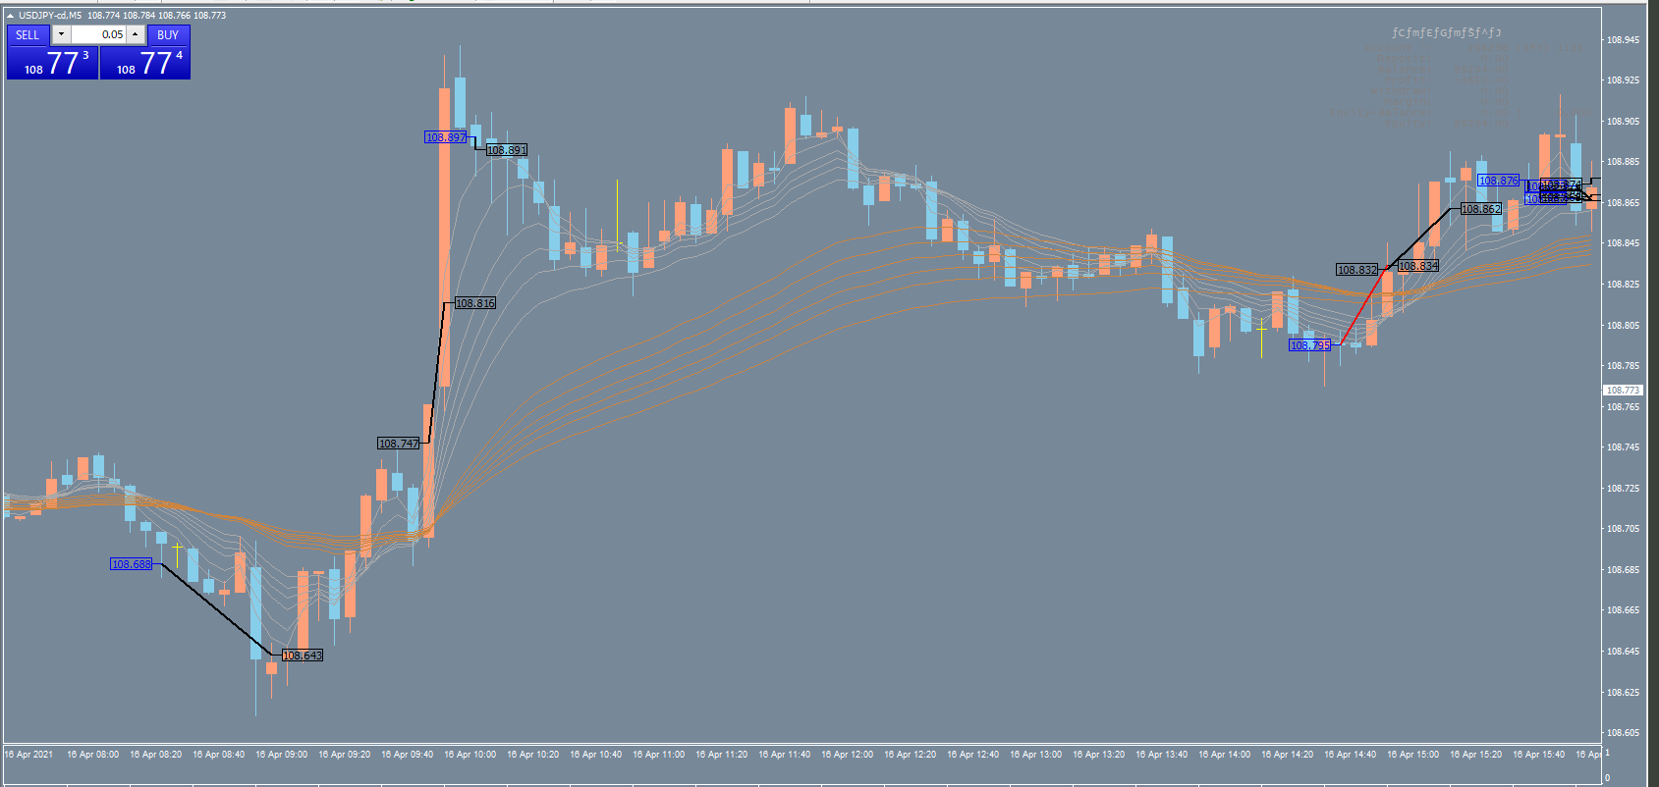
1
2
3
4
5
6

1：エントリーはセオリー通り |  |  | ３：エントリーは絶妙 |  | ５：エントリーOK
 | 途中の上げをやり過ごし、最後の大陰線の次で利確はベストタイミング |  |  | 利確早すぎ |  | 利確もまあまあ
 | →どうやって途中の上げをやり過ごしたんだっけ？ |  | ４：押し目と判断した。押し目狙いは難しいか。 |  | ６：カオス
2：エントリーのタイミングは良かった |  |  |  | 損切りはセオリー通り
 | 利食い早すぎ

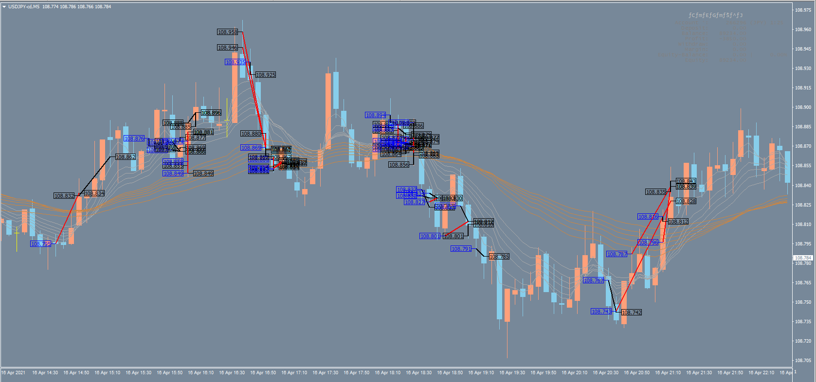
1
2
3
4
5
6
7
8
9

1：なぜこのポイントで売ったのか謎 |  | ４：エントリーは長短期線両方を抜いたときにするべき |  |  | ８：押し目をうまく拾えた
 | 損切りはルール通り | ５～７：カオス |  |  | ９：２本の赤線
２：エントリーはセオリー通り |  |  |  |  |  | １本目はなぜそこで売った？
 | 利確もまあまあ |  |  |  |  | ２本目ナンピン失敗
３：カオス

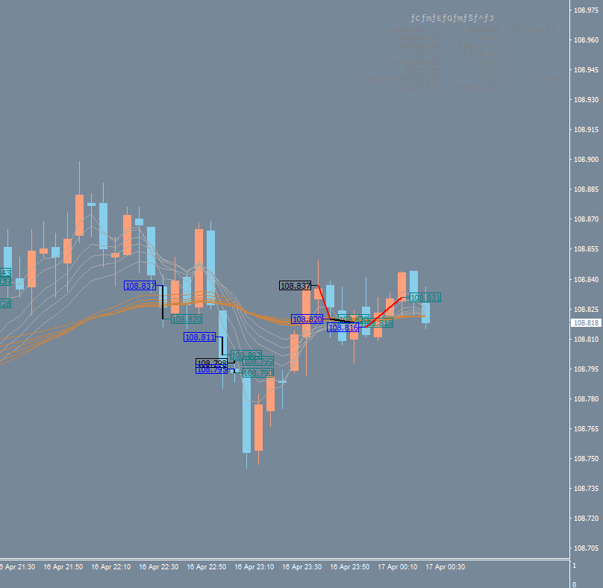
1
２

１：エントリーはセオリー通りなので致し方なし
２：短期線がちゃんと長期線の下側に来ている場合にエントリーすべきだった

EURJPY
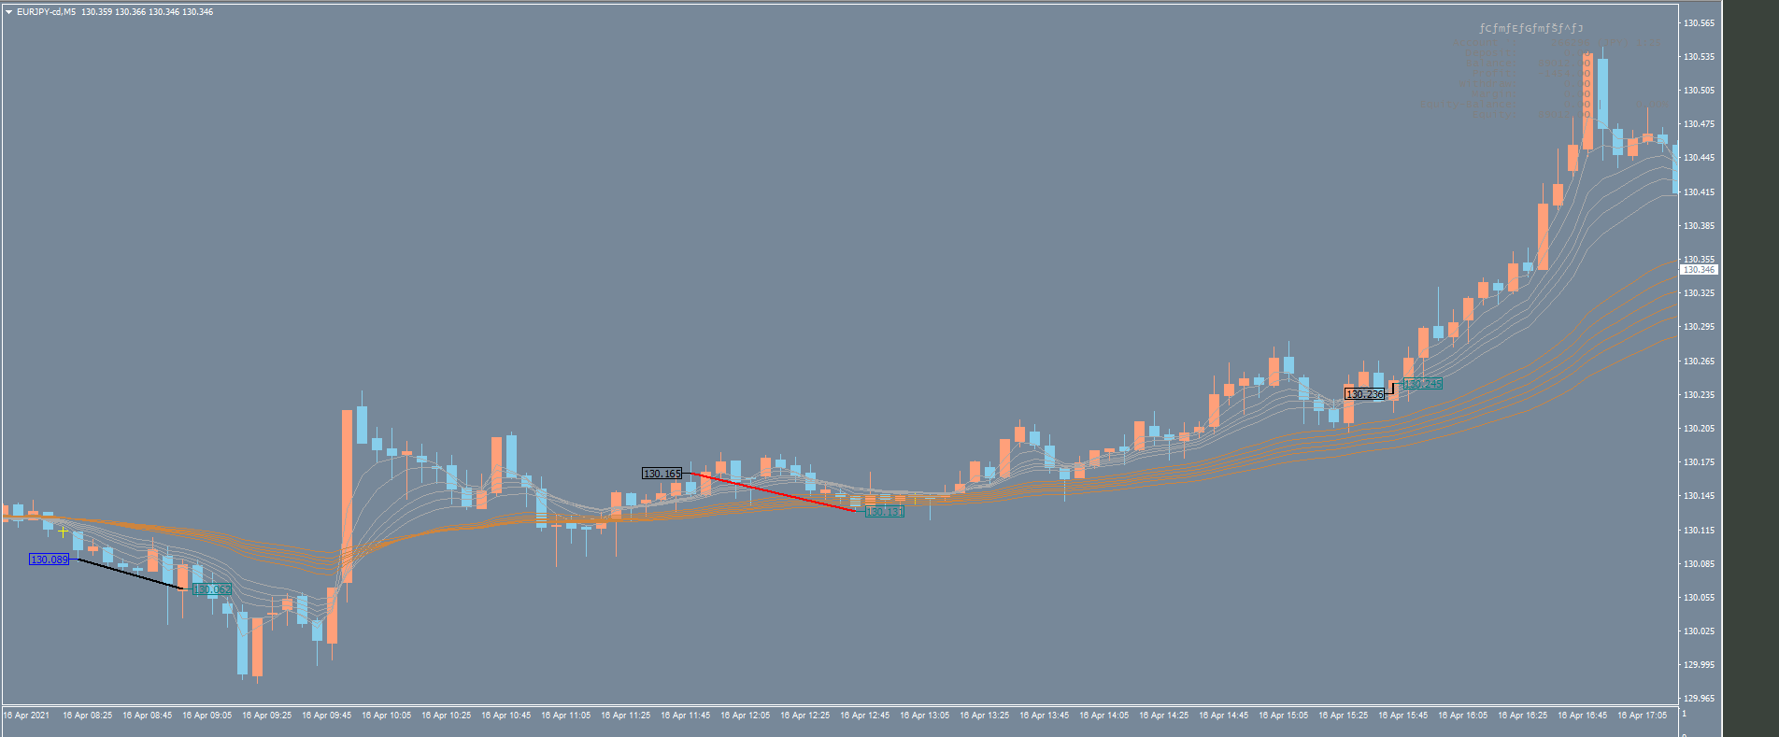
1
2

 | １：エントリーはOK |  |  | ２：入り遅れ、逃げ遅れ
 |  | １本手前の下ヒゲ、もしくは４本あとの陰線をとれたら良かった
 |  | →利確のルール化の見直しが必要
 |  |  | 損幅を小さく、負ける確率を低くし、なるべくピップスを取る

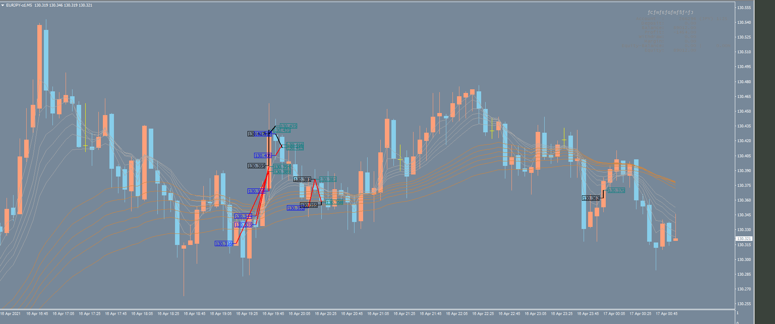

条件を満たしていない状態でエントリーし、負けてヤケ気味のトレード

EURUSD
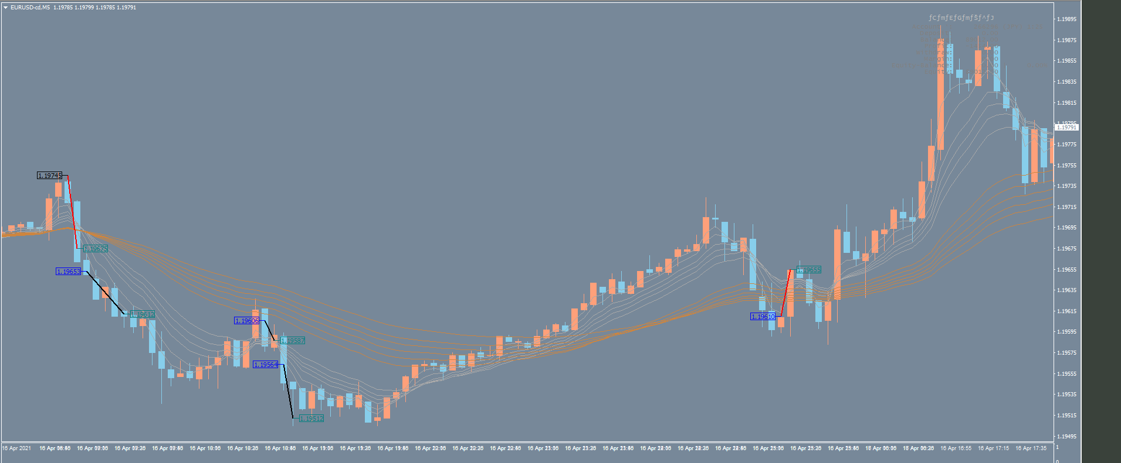

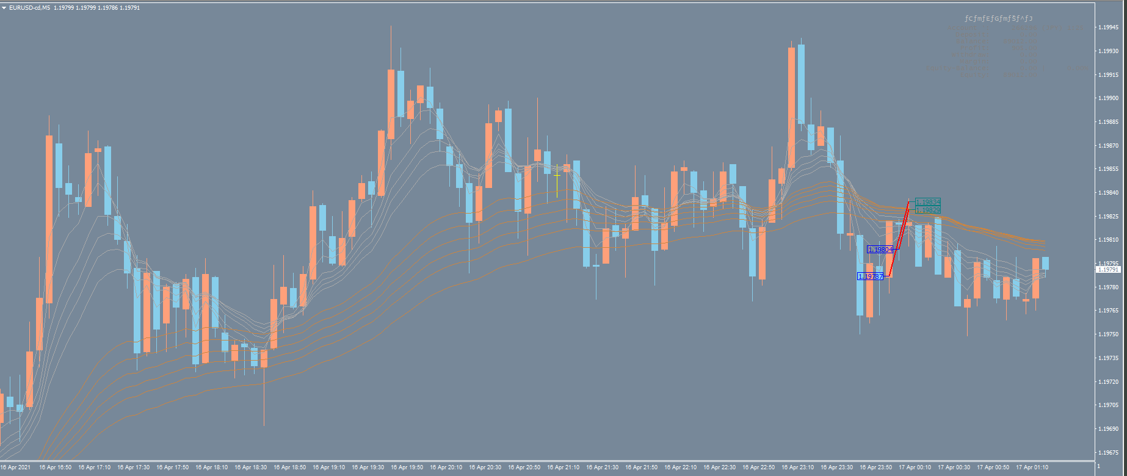

AUDJPY
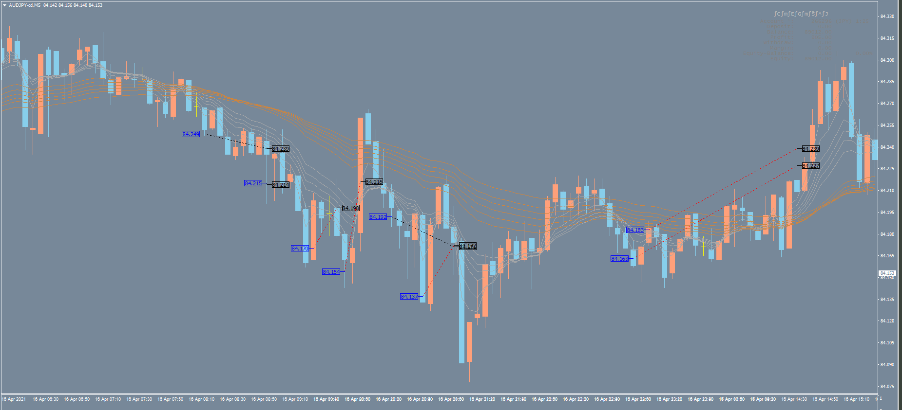

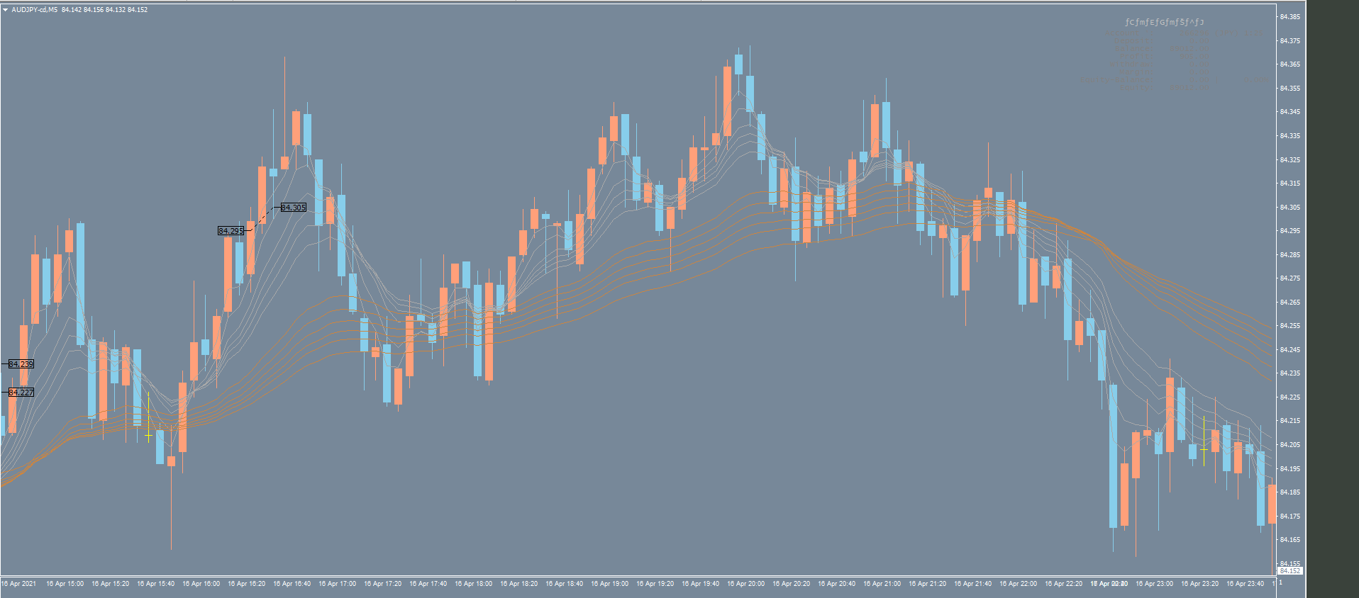

GBPAUD
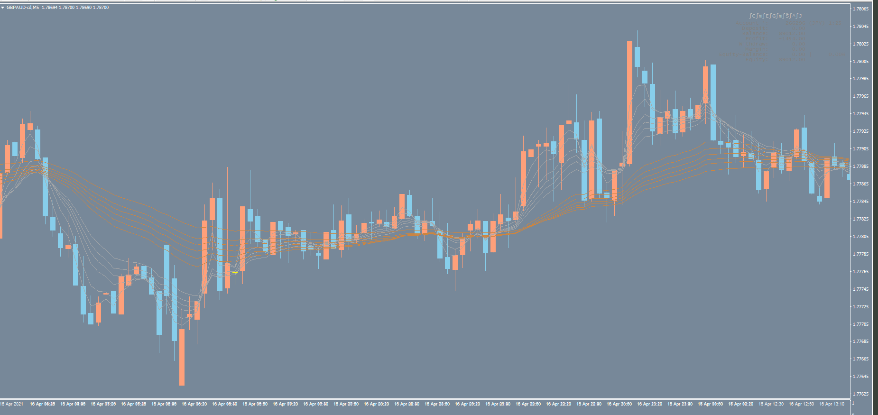

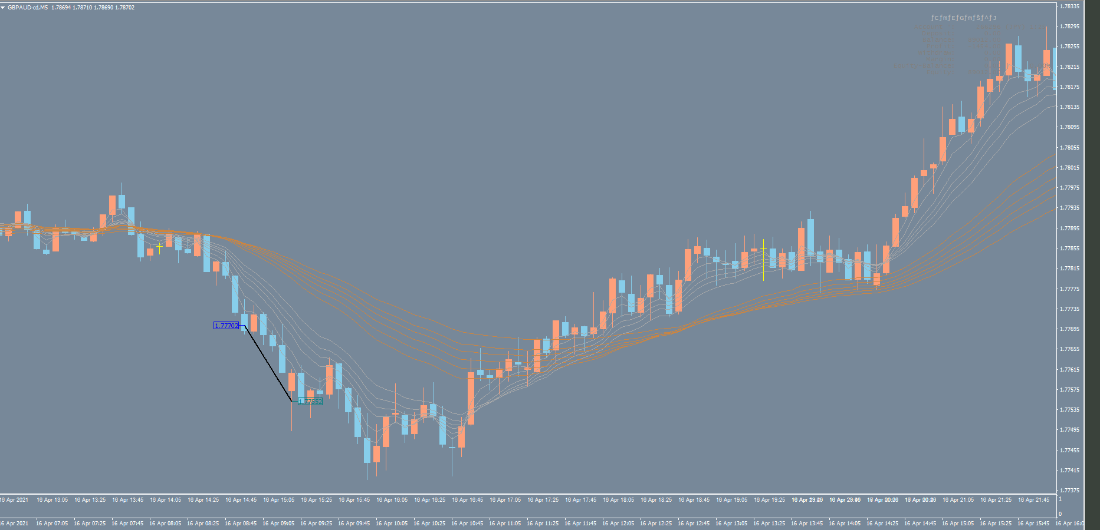

EURAUD
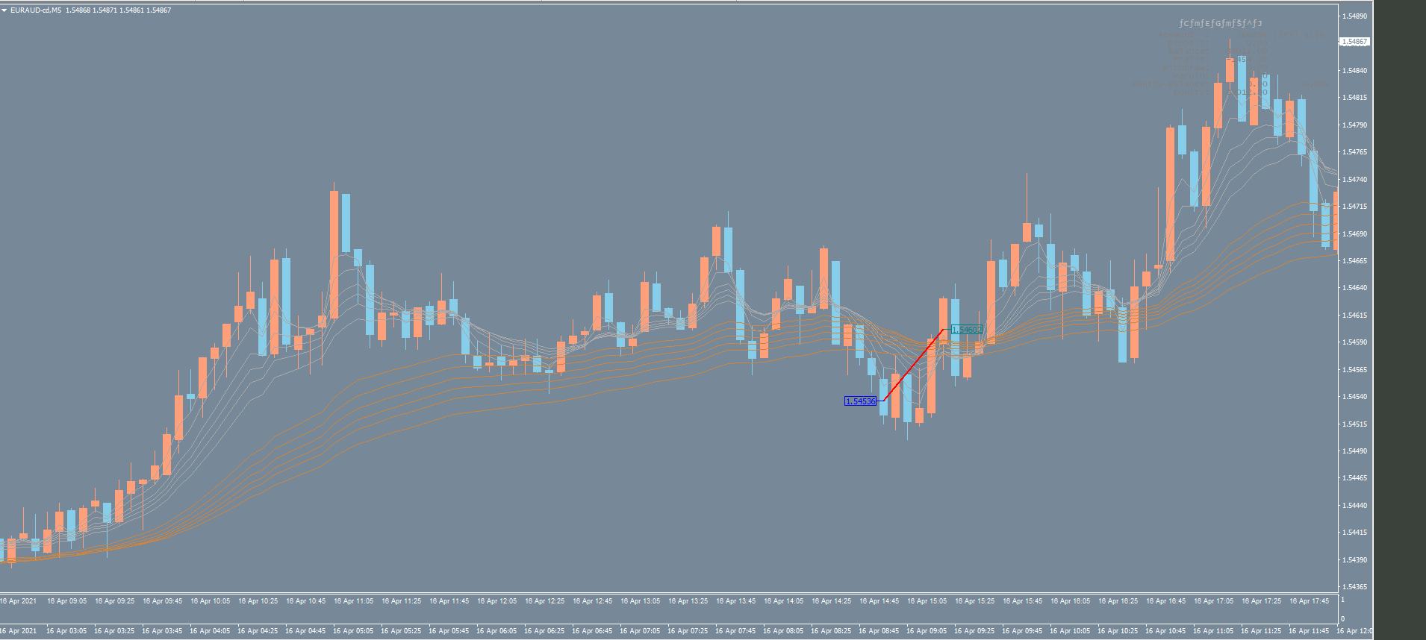

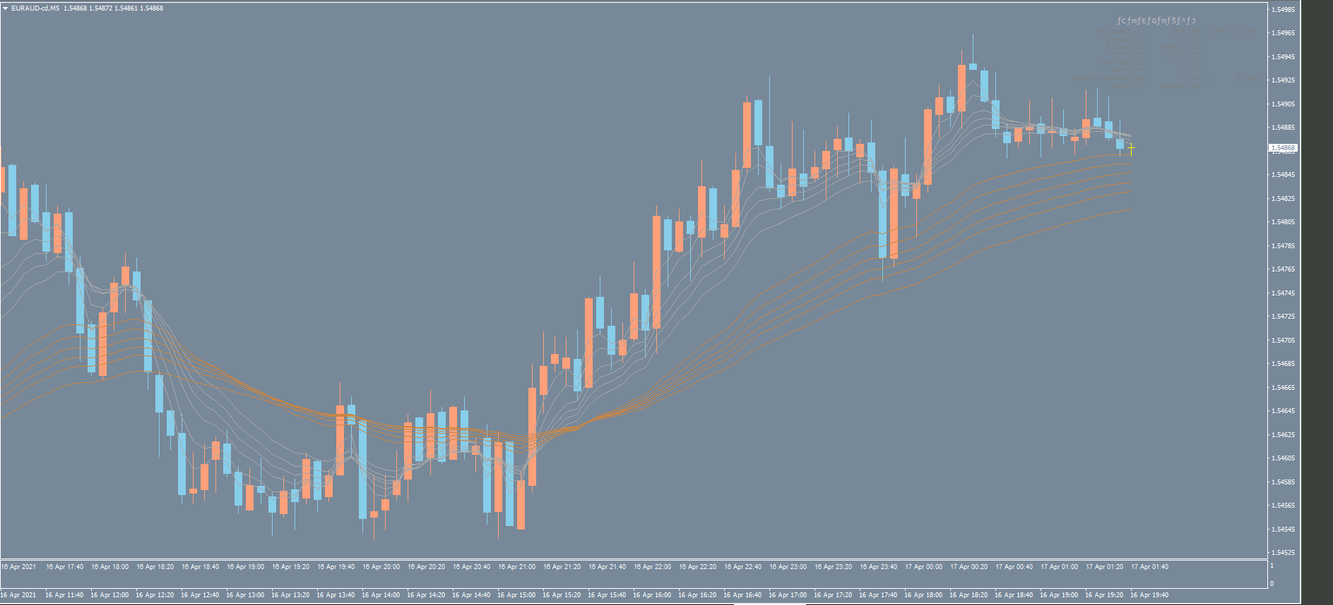

AUDUSD
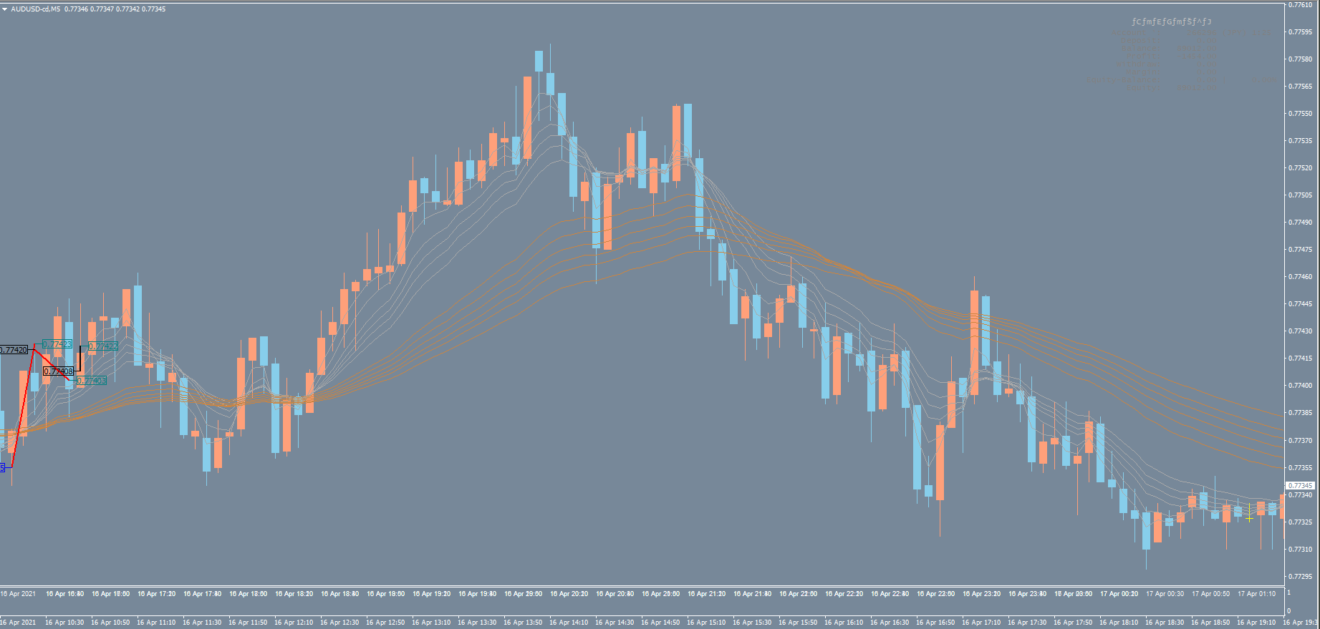
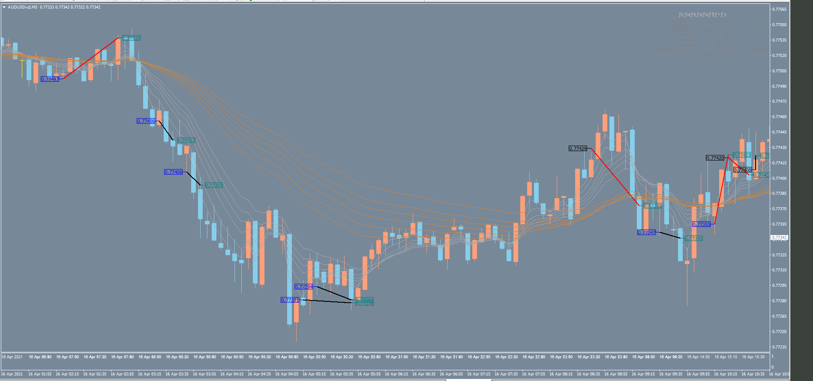

1

１：往復ビンタ

